Anexo B-02-01 A
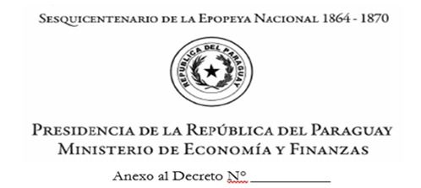

ANEXO B-02-01 A

 | DECLARACIÓN JURADA DE LOS CÓDIGOS DE CONTRATACIÓN (CC) DE ENTIDADES CONECTADAS AL SIAF EMITIDOS Y NO CANCELADOS AL 31 DE DICIEMBRE DE 2025

 | La Máxima Autoridad de la entidad_________________________________ declara bajo fe de juramento que los Códigos de Contratación (CC) emitidos por la Dirección Nacional de Contrataciones Públicas que se detallan a continuación han sido emitidos y no cancelados al 31 de Diciembre de 2025 y serán obligados con los créditos previstos en el Presupuesto General del Ejercicio 2026 de nuestra entidad.

 |  |  |  | CÓDIGO SICP | DESCRIPCION
 | ORGANISMO/ ENTIDAD

 | N° DE ORDEN | CC N° | RUC | PROVEEDOR Y/O CONTRATISTA |  | MONTO TOTAL CONTRATADO | MONTO OBLIGADO ACUMULADO AL 31/12/2025 | MONTO A OBLIGAR EJERCICIO FISCAL 2026 | CDP N°

 | TOTALES |  |  |  |  | - | - | -

 |  | Firma y Sello |  |  |  |  | Firma y Sello
 |  | TITULAR DE LA UOC |  |  |  |  | RESPONSABLE DE LA UAF COMITÉ DE SUMINISTRO PÚBLICO (CSP)

 |  |  |  | Firma y Sello
 |  |  |  | MÁXIMA AUTORIDAD INSTITUCIONAL
 |  |  |  |  |  |  | _

